Ремонт плит
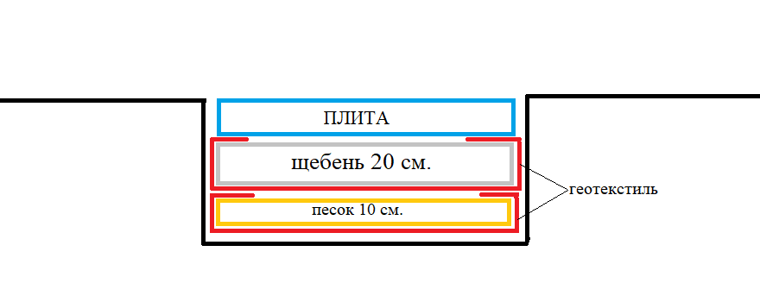
Наименование работ/услуг | ед. изм. | кол-во | цена | стоимость
ремонт плит (включает в себя работы и материалы: демонтаж и монтаж плиты, обустройство котлована с вывозом грунта, укладка подушки с тромбованием согласно схеме) | шт | 10 | 19000 | 190000

В Вашем случае, если нет необходимости вывозить грунт для органицации котлована под подушку, то цена будет значительно ниже и считать ее надо по факту. Технологию надо будет обсуждать на месте при подъеме плит.

